10月
2025 新阳-RECALL对账单
下单时间 | 出货日期 | 客户联系人 | 睿颢合同号 | production 项目名称 | 客户指令号 | 下单尺寸 | REF NO. | 编号 | 上盖尺寸（mm） | 底盒尺寸（mm） | QUANTITY 数量（个） | UNIT PRICE 单价 | Tatal Amount 总金额
2025-09-02 | 2025-09-19 | 吴森 | RXYPPJ002 广东东莞新阳 | PPJ shoe box | DTW 5532（ROAO5-1) | 盖规/整盒高度 | PJNGD1 | PJXH25013 | 310*170*100 | 298*164*98 | 2060 | ￥3.447 | 7100.820
 |  |  |  |  | DTW 5532（ROAO5-2) |  |  |  |  |  | 4890 | ￥3.447 | 16855.830
 |  |  |  |  | DTW 5532（ROAO5-3) |  |  |  |  |  | 9470 | ￥3.447 | 32643.090
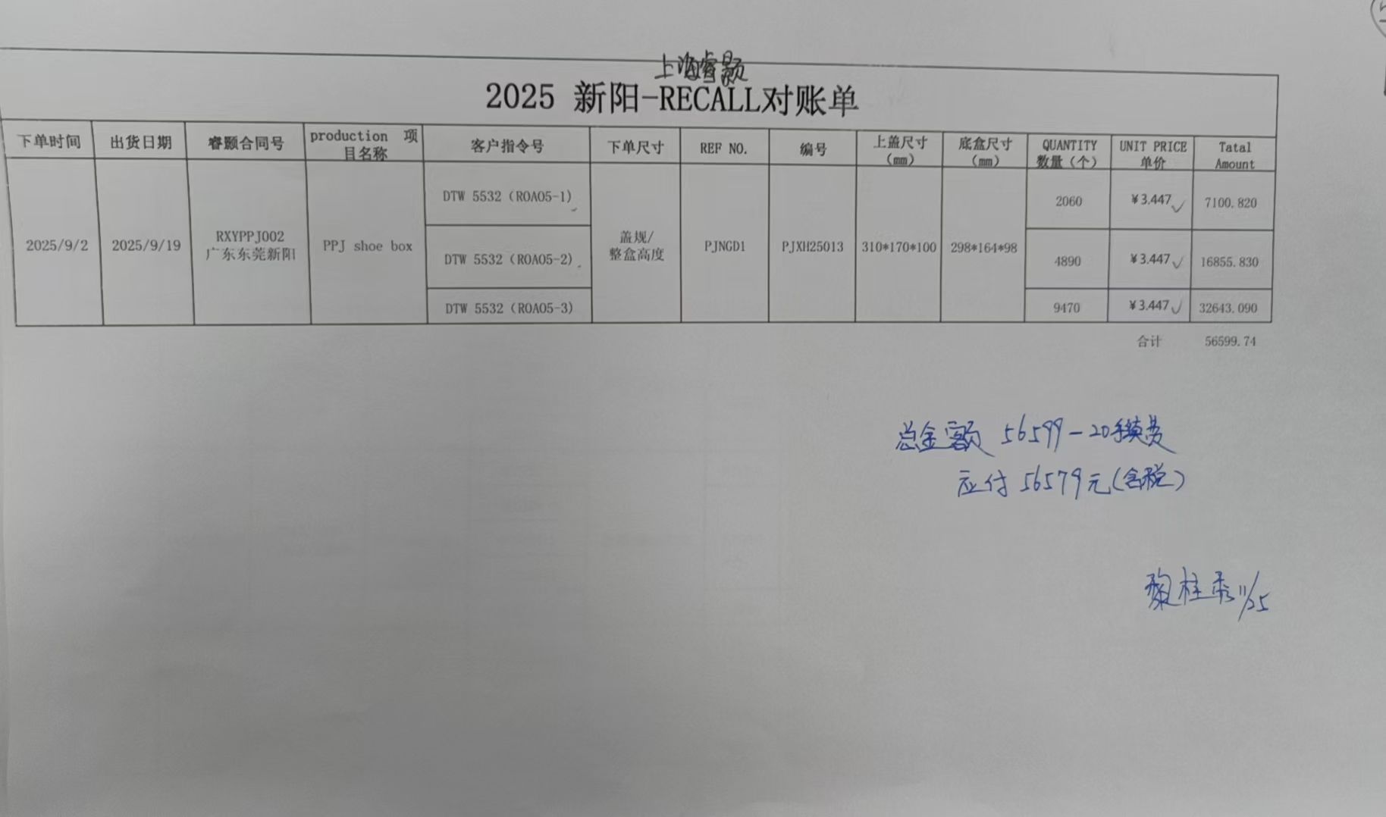
 |  |  |  |  |  |  |  |  |  |  |  | 合计 | 56599.74

 |  |  |  |  |  |  |  |  |  |  |  | 开票金额： | 56579.00

11月
2025 新阳-RECALL对账单
下单时间 | 出货日期 | 客户联系人 | 睿颢合同号 | production 项目名称 | 客户指令号 | 下单尺寸 | REF NO. | 编号 | 上盖尺寸（mm） | 底盒尺寸（mm） | QUANTITY 数量（个） | UNIT PRICE 单价 | Tatal Amount 总金额
2025-09-28 | 2025-10-18 | 吴森 | RXYPPJ003 广东东莞新阳 | PPJ shoe box | DCS151-1 | 盖规/整盒高度 | PJNHD1 | PJXH25008 | 310*200*110 | 298*194*108 | 2328 | ￥3.550 | 8264.400
 |  |  |  |  | DCS151-2 |  |  |  |  |  | 350 | ￥3.550 | 1242.500
 |  |  |  |  | DCS151-3 |  | PJNGV1 | PJXH25013 | 310*170*100 | 298*164*98 | 1072 | ￥3.447 | 3695.184
 |  |  |  |  | DCS142-3 |  |  |  |  |  | 798 | ￥3.447 | 2750.706
2025-09-28 | 2025-10-18 | 吴森 | RXYPPJ004 广东东莞新阳 | PPJ shoe box | DCS142-1 | 盖规/整盒高度 | PJNGV1 | PJXH25013 | 310*170*100 | 298*164*98 | 501 | ￥3.447 | 1726.947
 |  |  |  |  | DCS151-4 |  |  |  |  |  | 400 | ￥3.447 | 1378.800
 |  |  |  |  | DCS125-2 |  | PJNGD1 | PJXH25004 | 310*180*110 | 298*174*110 | 852 | ￥3.500 | 2982.000
 |  |  |  |  | DCS125-1 |  | PJNED1 | PJXH25021 | 310*130*105 | 298*124*103 | 909 | ￥3.400 | 3090.600
2025-10-07 | 2025-10-18 | 吴森 | RXYPPJ005 广东东莞新阳 | PPJ shoe box | DCS153-1 | 盖规/整盒高度 | PJNJD1 | PJXH25012 | 315*240*110 | 303*234*110 | 1580 | ￥3.950 | 6241.000
 |  |  |  |  | DCS154-2 |  | PJNFD1 | PJXH25022 | 310*150*110 | 298*144*108 | 1200 | ￥3.421 | 4105.200
 |  |  |  |  | DCS154-1 |  |  |  |  |  | 400 | ￥3.421 | 1368.400
 |  |  |  |  | DCS154-3 |  |  |  |  |  | 1870 | ￥3.421 | 6397.270
 |  |  |  |  | DCS155-2 |  | PJNHD1 | PJXH25008 | 310*200*110 | 298*194*108 | 960 | ￥3.550 | 3408.000
2025-10-07 | 2025-10-18 | 吴森 | RXYPPJ006 广东东莞新阳 | PPJ shoe box | DCS150-2 | 盖规/整盒高度 | PJNGV1 | PJXH25013 | 310*170*100 | 298*164*98 | 1340 | ￥3.447 | 4618.980
 |  |  |  |  | DCS135-1 |  | PJNHD1 | PJXH25008 | 310*200*110 | 298*194*108 | 1280 | ￥3.550 | 4544.000
 |  |  |  |  | DCS135-2 |  | PJNFD1 | PJXH25022 | 310*150*110 | 298*144*108 | 950 | ￥3.421 | 3249.950
 |  |  |  |  | DCS013-1 |  | PJOGD1 | PJXH25023 | 340*170*120 | 328*164*118 | 940 | ￥3.930 | 3694.200
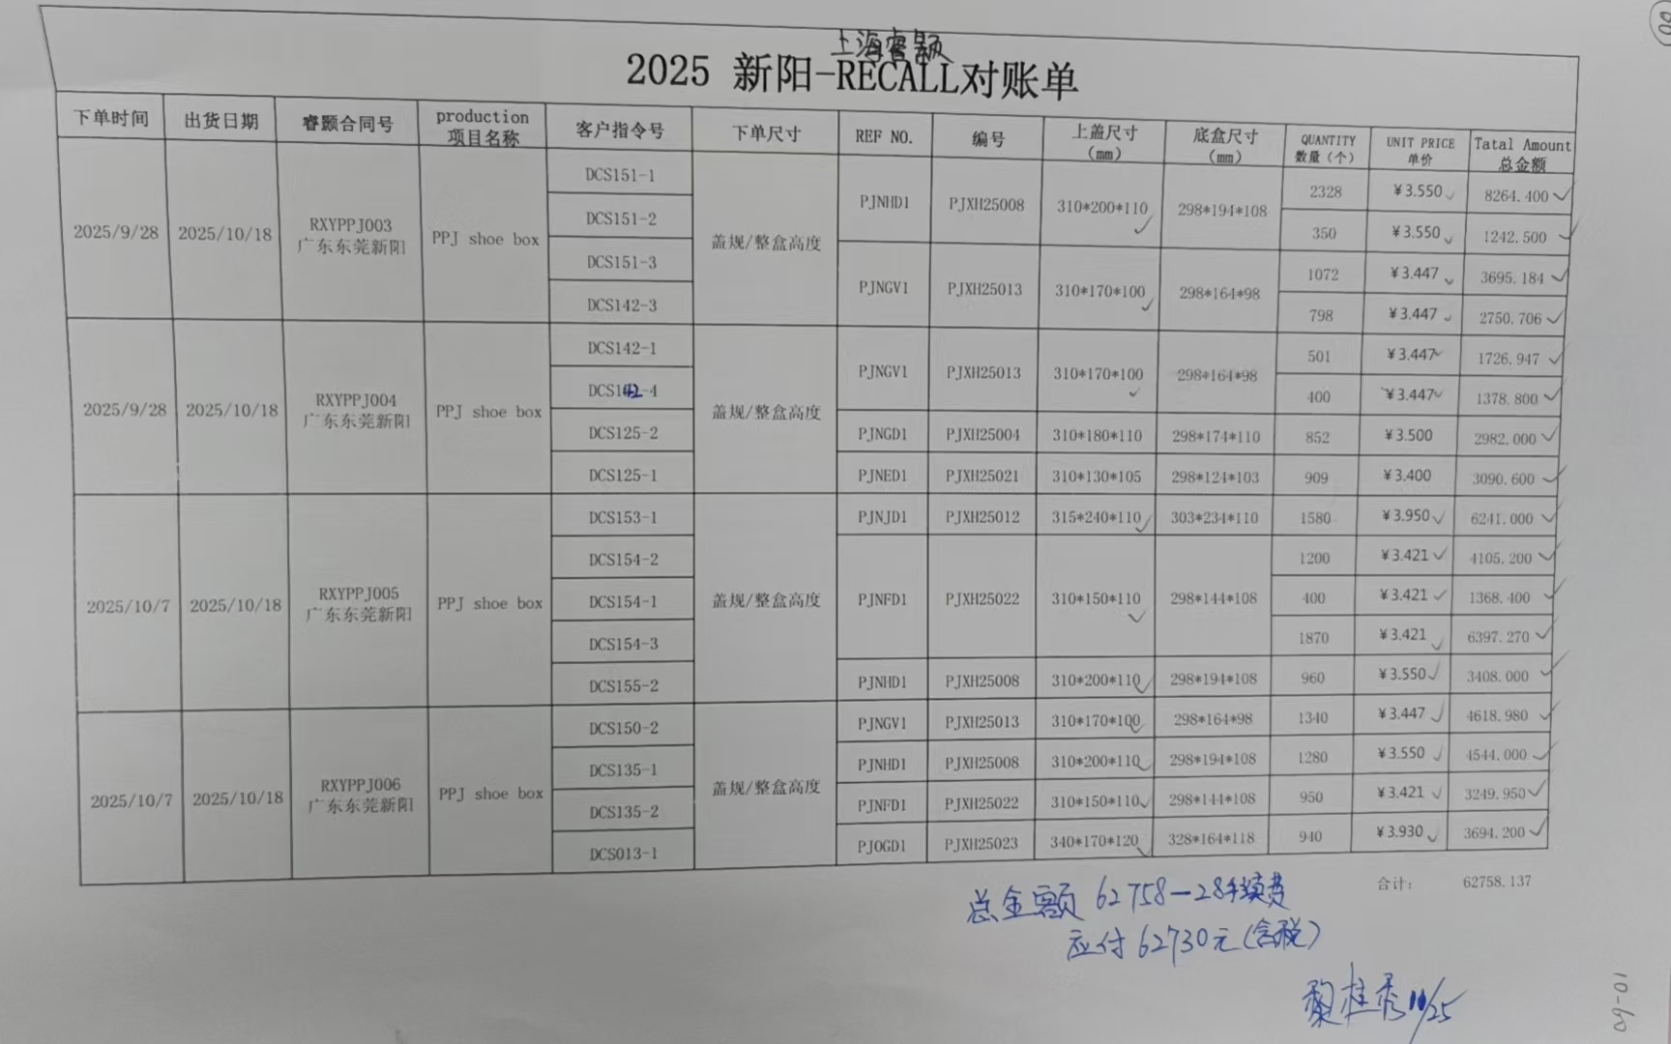
 |  |  |  |  |  |  |  |  |  |  |  | 合计： | 62758.137

 |  |  |  |  |  |  |  |  |  |  |  | 开票金额： | 62730.00

